Początek i instrukcja
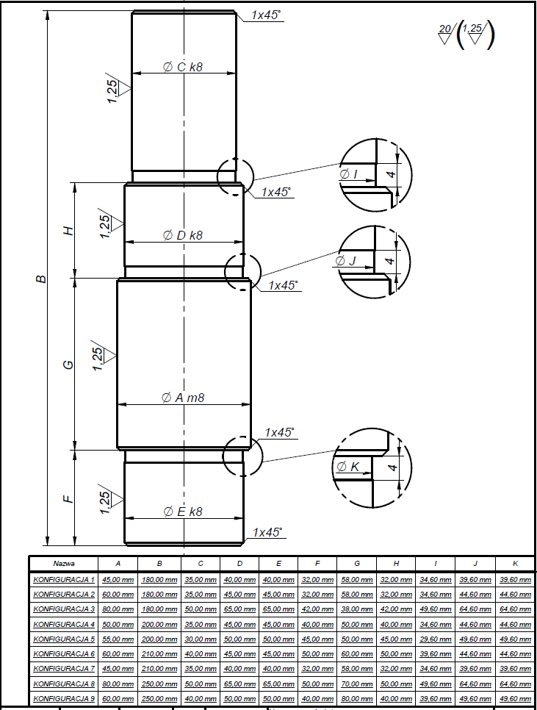
Opisz zadanie (co tworzysz, jakie metody obróbki, co chcesz osiągnąć itd.)
Wykonanie wałka wielostopniowego według dokumentacji, w konfiguracji 1. Wykonujemy toczenie czołowe. Materiał: stal 45, 250 HB, Rm=700MPa
Która konfiguracja (KONFIGURACJA nr): | element obrabiany
Kolejność | element B | element A | element G | element D | element H | element J | element C |  | element I | element E | element F | element K
Nazwa | Dł wałka | średnica 1 | dł średnicy 1 | średnica 2 | dł średnicy 2 | szerokość wcięcia 1 | średnica 3 | dł średnicy 3 | szerokość wcięcia 2 | średnica 4 | dł średnicy 4 | szerokość wciącia 3
KONFIGURACJA 3 | 180 | 80 | 38 | 65 | 42 | 64.6 | 50 | 58 | 49.6 | 65 | 42 | 64.6
Dokładność podana na grafice | X | m8 | X | k8 | X | X | k8 | X | X | k8 | X | X

 | Rodzaj materiału | Oznaczenie | Opór właściwy skrawania
Wybierz materiał: | Stale | P | 1550-3100
 |  |  |  |  |  |  | INSTRUKCJA
Co wykonujemy: |  |  | W |  |  |  | 0. Komórki w których należy zmienić dane mają kolor ciemnozielony (listy) lub pomarańczowy (dane do wpisania)
Ciąć piłą taśmową na wymiar W+ | element B | Dł wałka | 180 | X |  |  | 1. Wybierz w komórce A6 konfigurację do zadania dla elementu z załączonego obrazka poniżej w arkuszu
 | element A | średnica 1 | 80 | m8 |  |  | 2. Wybierz materiał z jakiego element ma być wykonany - komórka B10
 | element G | dł średnicy 1 | 38 | X |  |  | 3. W komóce A2:M2 wpisz dane dla twojego zadania
 | element D | średnica 2 | 65 | k8 |  |  | 4. Ustal i wpisz półfabrykat dla twojego wałka, jeśli największą średnicą będzie średnica A
 | element H | dł średnicy 2 | 42 | X |  |  | 5.Przejdź do arkusza obliczenia parametrów obróbki
 | element J | szerokość wcięcia 1 | 64.6 | X
 | element C | średnica 3 | 50 | k8
 |  | dł średnicy 3 | 58 | X
 | element I | szerokość wcięcia 2 | 49.6 | X
 | element E | średnica 4 | 65 | k8
 | element F | dł średnicy 4 | 42 | X
 | element K | szerokość wciącia 3 | 64.6 | X

Naddatki operacyjne
 |  |  |  | zakres min średnicy | zakres max średnicy | długość | zakres min dł | zakres max dł | obróbka | Stan materiału obrabianego | odchyłka wykonania
 | element B | Dł wałka | 180
 | element A | średnica 1 | 80 | 80 | 120 | 58 | 0 | 100 | Toczenie zgrubne | walcowany
 |  |  |  |  |  |  |  |  | Toczenie kształtujące | -
 |  |  |  |  |  |  |  |  | Szlifowanie kłowe | twardy
 | element D | średnica 2 | 65 | 50 | 80 | 32 | 0 | 100 | Toczenie zgrubne | walcowany
 |  |  |  |  |  |  |  |  | Toczenie kształtujące | -
 |  |  |  |  |  |  |  |  | Szlifowanie kłowe | twardy
 | element C | średnica 3 | 50 | 50 | 80 | 58 | 0 | 100 | Toczenie zgrubne | walcowany
 |  |  |  |  |  |  |  |  | Toczenie kształtujące | -
 |  |  |  |  |  |  |  |  | Szlifowanie kłowe | twardy
 | element E | średnica 4 | 65 | 50 | 80 | 32 | 0 | 100 | Toczenie zgrubne | walcowany
 |  |  |  |  |  |  |  |  | Toczenie kształtujące | -
 |  |  |  |  |  |  |  |  | Szlifowanie kłowe | twardy

Średnica nominalna d, mm |  | Chropowatość powierzchni a, μm, do | Rodzaj obróbki | Stan materiału obrabianego | Produkcja jednostkowa i małoseryjna |  |  |  |  |  |  |  |  |  |  |  |  |  | Odchyłka wykonania, mm
 |  |  |  |  | długość, mm
 |  |  |  |  | 0 | 100 | 100 | 250 | 250 | 400 | 400 | 630 | 630 | 1000 | 1000 | 1600 | 1600 | 2500
1 |  | 2 | 3 | 4 | 5 |  | 6 |  | 7 |  | 8 |  | 9 |  | 10 |  | 11 |  | 12
0 | 10 | 20 | Toczenie zgrubne | walcowany | 2.5 |  | 3 |  | 3 |  | 3.5 |  | - |  | - |  | -
 |  | 2.5 | Toczenie kształtujące | - | 0.9 |  | 1 |  | 1.2 |  | 1.3 |  | - |  | - |  | - |  | -0.3
 |  | 0.63 | Szlifowanie kłowe | twardy | 0.3 |  | 0.4 |  | 0.4 |  | 0.5 |  | - |  | - |  | -
 |  | 0.63 | Szlifowanie bezkłowe | miękki | 0.3 |  | 0.3 |  | 0.3 |  | 0.3 |  | - |  | - |  | - |  | -0.06
 |  | 0.63 | Szlifowanie bezkłowe | twardy | 0.3 |  | 0.3 |  | 0.3 |  | 0.4 |  | - |  | - |  | -
10 | 18 | 20 | Toczenie zgrubne | walcowany | 2.5 |  | 3 |  | 3 |  | 3.5 |  | 4 |  | - |  | -
 |  | 2.5 | Toczenie kształtujące | - | 1 |  | 1.1 |  | 1.2 |  | 1.4 |  | 1.7 |  | - |  | - |  | -0.4
 |  | 0.63 | Szlifowanie kłowe | twardy | 0.3 |  | 0.4 |  | 0.4 |  | 0.5 |  | 0.7 |  | - |  | -
 |  | 0.63 | Szlifowanie bezkłowe | miękki | 0.3 |  | 0.3 |  | 0.3 |  | 0.3 |  | 0.4 |  | - |  | - |  | -0.07
 |  | 0.63 | Szlifowanie bezkłowe | twardy | 0.3 |  | 0.3 |  | 0.3 |  | 0.4 |  | 0.5 |  | - |  | -
18 | 30 | 20 | Toczenie zgrubne | walcowany | 3 |  | 3 |  | 3.5 |  | 4 |  | 4.5 |  | 5.5 |  | -
 |  | 2.5 | Toczenie kształtujące | - | 1.2 |  | 1.3 |  | 1.4 |  | 1.6 |  | 1.8 |  | 2.2 |  | - |  | -0.5
 |  | 0.63 | Szlifowanie kłowe | twardy | 0.4 |  | 0.4 |  | 0.5 |  | 0.5 |  | 0.7 |  | 0.9 |  | -
 |  | 0.63 | Szlifowanie bezkłowe | miękki | 0.3 |  | 0.3 |  | 0.3 |  | 0.4 |  | 0.4 |  | - |  | - |  | -0.08
 |  | 0.63 | Szlifowanie bezkłowe | twardy | 0.3 |  | 0.3 |  | 0.3 |  | 0.4 |  | 0.4 |  | - |  | -
30 | 50 | 20 | Toczenie zgrubne | walcowany | 3 |  | 3.5 |  | 3.5 |  | 4 |  | 4.5 |  | 5.5 |  | 7
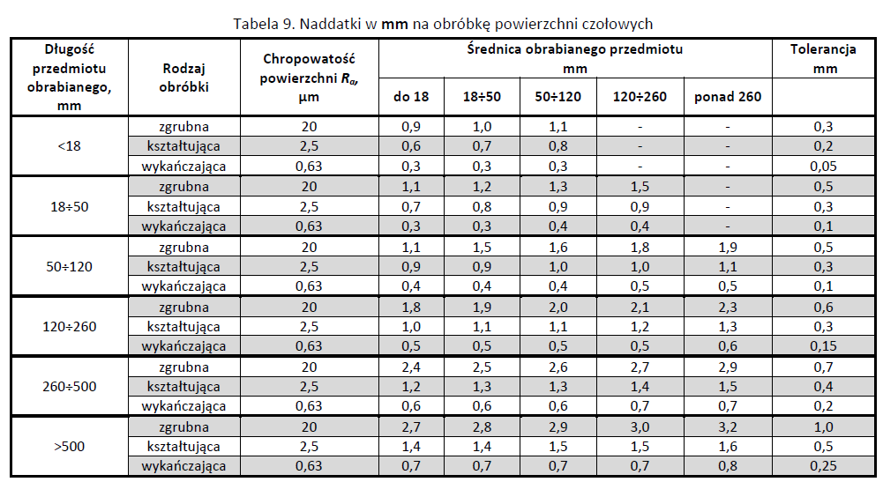
 |  | 2.5 | Toczenie kształtujące | - | 1.3 |  | 1.4 |  | 1.5 |  | 1.7 |  | 2 |  | 2.4 |  | 3 |  | -0.6
 |  | 0.63 | Szlifowanie kłowe | twardy | 0.4 |  | 0.4 |  | 0.5 |  | 0.6 |  | 0.7 |  | 0.9 |  | 1.2
 |  | 0.63 | Szlifowanie bezkłowe | miękki | 0.3 |  | 0.3 |  | 0.3 |  | 0.4 |  | 0.4 |  | - |  | - |  | -0.1
 |  | 0.63 | Szlifowanie bezkłowe | twardy | 0.3 |  | 0.3 |  | 0.4 |  | 0.4 |  | 0.5 |  | - |  | -
50 | 80 | 20 | Toczenie zgrubne | walcowany | 3.5 |  | 3.5 |  | 4 |  | 4.5 |  | 5 |  | 6 |  | 7.5
 |  | 2.5 | Toczenie kształtujące | - | 1.5 |  | 1.6 |  | 1.7 |  | 1.9 |  | 2.1 |  | 2.6 |  | 3.2 |  | -0.7
 |  | 0.63 | Szlifowanie kłowe | twardy | 0.4 |  | 0.5 |  | 0.5 |  | 0.6 |  | 0.7 |  | 1 |  | 1.3
 |  | 0.63 | Szlifowanie bezkłowe | miękki | 0.3 |  | 0.3 |  | 0.4 |  | 0.4 |  | 0.4 |  | - |  | - |  | -0.12
 |  | 0.63 | Szlifowanie bezkłowe | twardy | 0.3 |  | 0.4 |  | 0.4 |  | 0.4 |  | 0.5 |  | - |  | -
80 | 120 | 20 | Toczenie zgrubne | walcowany | 4 |  | 4.5 |  | 4.5 |  | 5 |  | 6 |  | 7 |  | 8
 |  | 2.5 | Toczenie kształtujące | - | 1.6 |  | 1.7 |  | 1.9 |  | 2.1 |  | 2.3 |  | 2.8 |  | 3.4 |  | -0.8
 |  | 0.63 | Szlifowanie kłowe | twardy | 0.4 |  | 0.5 |  | 0.5 |  | 0.6 |  | 0.8 |  | 1 |  | 1.3
 |  | 0.63 | Szlifowanie bezkłowe | miękki | 0.3 |  | 0.4 |  | 0.4 |  | 0.4 |  | 0.5 |  | - |  | - |  | -0.14
 |  | 0.63 | Szlifowanie bezkłowe | twardy | 0.3 |  | 0.4 |  | 0.4 |  | 0.4 |  | 0.5 |  | - |  | -
120 | 180 | 20 | Toczenie zgrubne | walcowany | 5 |  | 5.5 |  | 5.5 |  | 6 |  | 7 |  | 8 |  | 9
 |  | 2.5 | Toczenie kształtujące | - | 1.8 |  | 1.9 |  | 2 |  | 2.2 |  | 2.5 |  | 3 |  | 3.5 |  | -1
 |  | 0.63 | Szlifowanie kłowe | twardy | 0.5 |  | 0.5 |  | 0.6 |  | 0.7 |  | 0.8 |  | 1 |  | 1.3
 |  | 0.63 | Szlifowanie bezkłowe | miękki | 0.4 |  | 0.4 |  | 0.4 |  | 0.4 |  | 0.5 |  | - |  | - |  | -0.16
 |  | 0.63 | Szlifowanie bezkłowe | twardy | 0.4 |  | 0.4 |  | 0.4 |  | 0.4 |  | 0.5 |  | - |  | -
180 | 260 | 20 | Toczenie zgrubne | walcowany | 5 |  | 6 |  | 6 |  | 7 |  | 7 |  | 8 |  | 10
 |  | 2.5 | Toczenie kształtujące | - | 2 |  | 2.2 |  | 2.3 |  | 2.4 |  | 2.7 |  | 3.2 |  | 3.8 |  | -1.2
 |  | 0.63 | Szlifowanie kłowe | twardy | 0.5 |  | 0.6 |  | 0.6 |  | 0.7 |  | 0.8 |  | 1 |  | 1.3
260 | 360 | 2.5 | Toczenie kształtujące | - | 2.3 |  | 2.4 |  | 2.5 |  | 2.7 |  | 2.9 |  | 3.4 |  | 4 |  | -1.4
 |  | 0.63 | Szlifowanie kłowe | twardy | 0.5 |  | 0.6 |  | 0.6 |  | 0.7 |  | 0.9 |  | 1.1 |  | 1.4
360 | 500 | 2.5 | Toczenie kształtujące | - | 2.5 |  | 2.6 |  | 2.8 |  | 2.9 |  | 3.2 |  | 3.6 |  | 4.2 |  | -1.6
 |  | 0.63 | Szlifowanie kłowe | twardy | 0.6 |  | 0.6 |  | 0.7 |  | 0.8 |  | 0.9 |  | 1.1 |  | 1.4

